Zadatak 6
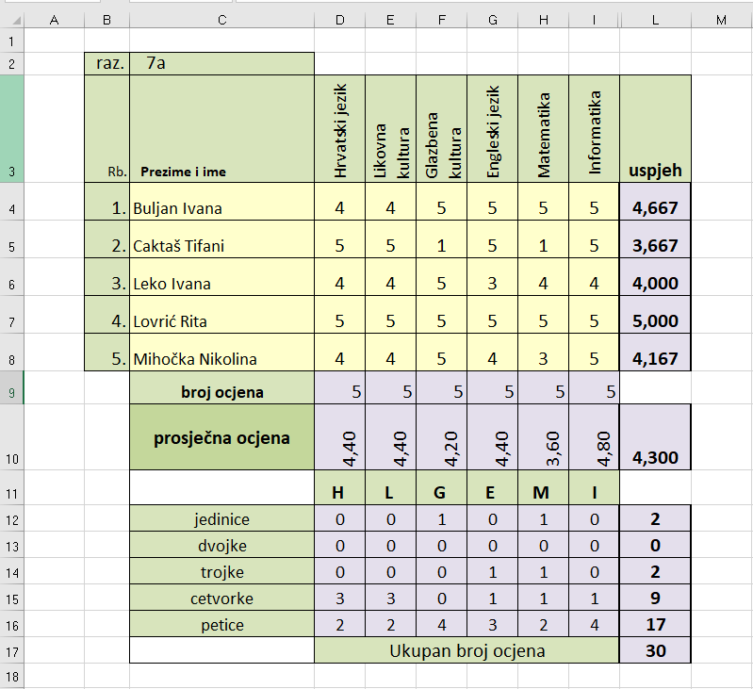
Podatke sa slike upiši u obliku tablice.
Uspjeh, broj ocjena, prosječnu ocjenu izračunajte uz pomoć funkcija!

